상품제안서
이노젠 아이미스트 폴리 LED무드등 각도조절 무선가습기 | 상품코드: F16605

 |  |  |  |  |  |  | 02-412-0044 | www.easy1.co.kr
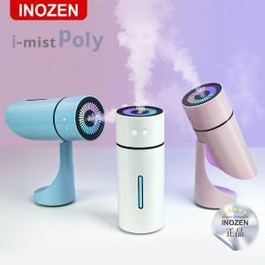

【상세/제작정보】 | 박스당 입수량 : 50개 박스당 택배비 : 4000원(별도)

【인쇄/포장옵션】 | 레이저, 풀칼라 / 포장지포장

【공급단가】 | 수량 | 50~ | 100~ | 500~ | 1,000~ | 2,000~
*VAT별도 | 단가 | 13,120원 | 12,910원 | 12,600원 | 12,280원 | 12,070원

【상품 URL】 | https://dev.easy1.co.kr:443/src/goods_detail.php?gdno=16605

